要領書
ヤンマーアグリソリューションセンター見学について

◆見学に関する留意事項
・見学希望日の３週間前までに申込みをお願いいたします。
・見学受入日は平日（月～金）の9時～17時までとさせていただきます。土日祝日は実施していません。
・申込み用紙到着後３日程度で受入可否のご連絡をさせていただきます。
・見学内容の変更(中止や到着時間変更）の際は、必ずご連絡をお願いいたします。
・所要時間は1時間～1時間半ほどです(施設見学のみ)

【デモフィールド試乗体験実施中！】

新型コロナウイルス感染拡大防止のため
試乗体験を中止させていただいております
・5月～11月 デモフィールド(実演圃場)にて試乗体験していただけます。
ご希望の場合は､申込用紙 試乗体験欄に○を記入の上､お申し込みください。
 | ※天候等により､ご試乗いただけない場合もございます｡
 | ※ご希望の機種にご試乗いただけない場合もございます。
 | ご了承ください。
 | ※試乗体験込みの場合､所要時間は2時間～3時間ほどです｡
 | ※お申し込み後､詳細につきまして､担当よりご連絡いたします｡

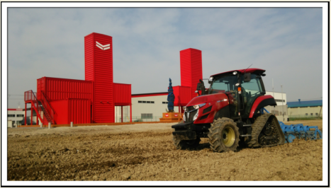

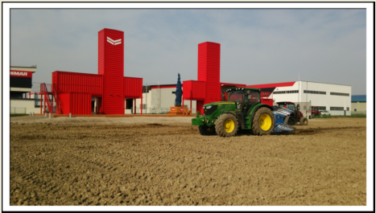

最新モデルＹＴシリーズ！

※申込用紙1・2に必要事項ご記入の上、左記宛先まで
見学希望日の３週間前までにFAXでお申込下さい。
【お問い合わせ先】
〒067-0051
江別市工栄町１０番地６
ヤンマーアグリジャパン（株）北海道支社
見学訪問担当宛
TEL：011-381-2310
FAX：011-381-2330

申込用紙１
ヤンマーアグリソリューションセンター見学申込書

※下記の必要事項を記入し、左記宛先まで見学希望日の
３週間前までにFAXでお申込下さい。
※所要時間は1時間～1時間半程度です。
※12時～13時までは受入不可となります。
【お問い合わせ先】
〒067-0051
江別市工栄町１０番地６
ヤンマーアグリジャパン（株）北海道支社
見学訪問担当宛

TEL：011-381-2310
FAX：011-381-2330
★太枠内すべて記入願います。 |  |  |  | 2022-08-31 10:17:46
フリガナ
団体名
フリガナ
代表者
＜施設見学＞
見学日 | 年 月 日（ ） |  |  | 人 数 | 名 (定員10名)
時 間 | 午前・午後 時 分 ～ ※1日午前/午後各１グループまで(当面の間)
試乗体験を中止させていただいております
試乗体験 | あり ･ なし | ※試乗体験含む場合は､所要時間 2時間～3時間程度です。(人数によります) ※天候等により､体験できない場合がございます｡ご了承ください｡
◇別途、見学者名簿の提出をお願いいたします。

連絡先（代表者または担当者窓口） ※受入可否等のご連絡をさせていただきます。
フリガナ
お名前
住 所 | 〒
TEL |  |  | FAX

◆見学目的

◆見学に関する留意事項
・見学希望日の３週間前までに申込みをお願いいたします。
・見学受入日は平日（月～金）の9時～17時までとさせていただきます。土日祝日は実施していません。
・申込み用紙到着後３日程度で受入可否のご連絡をさせていただきます。
・見学内容の変更(中止や到着時間変更）の際は、必ずご連絡をお願いいたします。
【個人情報の利用及び管理について】
ヤンマーグループでは個人情報の保護についての法令を遵守し、
お客様の個人情報の適切な運用・管理を行います。
ご記入いただいたお客様の個人情報は、商品カタログの送付、
イベント等の案内、定期点検のご案内やアフターサービス活動に
利用させていただきますので、ご理解いただきますようお願い申し上げます。

申込用紙２
見学日： 月 日 団体名：
 | お名前 | ご住所 | 備考
1
2
3
4
5
6
7
8
9
10
【個人情報の利用及び管理について】
ヤンマーグループでは個人情報の保護についての
法令を遵守し、お客様の個人情報の適切な運用・
管理を行います。
ご記入いただいたお客様の個人情報は、
商品カタログの送付、イベント等の案内、
定期点検のご案内やアフターサービス活動に
利用させていただきますので、
ご理解いただきますようお願い申し上げます。
【お問い合わせ先】
〒067-0051
江別市工栄町１０番地６
ヤンマーアグリジャパン（株）北海道支社
見学訪問担当宛
TEL：011-381-2310
FAX：011-381-2330

